단과과정
코리아 IT아카데미 교육과정 수강료 안내

 |  | 상 담 일 자 : | 2026-01-09 | 상 담 자 : | 송성기 교육멘토
■ 과정 및 수강료 |  |  |  | 연 락 처 : | 042-369-5804
과 정 | 과목명 |  | COURSE | DAY | 수강료
 | 정보처리실기1/주말 |  | 1개월 | 평일 / 주말 | 500,000
 | 정보처리실기2/주말 |  | 1개월 | 평일 / 주말 | 500,000
따즈아 | 온라인강의 | 0 | 총 2 개월 | 원수강료 | 1,000,000
■ 교육과정 할인내역
세부할인 내역 |  |  | 할인율(%) | 할인금액
할인 내역 | 겨울방학 할인 |  | 15% | 150,000
 | 멘토직권 할인 |  | 10% | 85,000
 | 잔여석 지원 할인 |  | 15% | 114,750
총 할인금액 (수강지원) |  |  | 350,000
납부 해야할 수강료 (할인적용) |  |  | 650,000
총 등록금액 |  |  | 650,000
3개월 할부 진행시 |  |  | 216,667
6개월 할부 진행시 |  |  | 108,333
1과목당 수강료 |  |  | 325,000

■ 안내사항
1) 위 수강료는 학원내 게시되어 있는 수강료 기준이며, 교육청에 신고된 금액입니다.
2) 위 할인내역은 해당사항에 한해 적용되며, 할인내용에 해당될 시 증명서류를 증빙해야 할인 받을 수 있습니다.
3) 할인금액은 수강과목지원(무료)으로 진행됩니다.
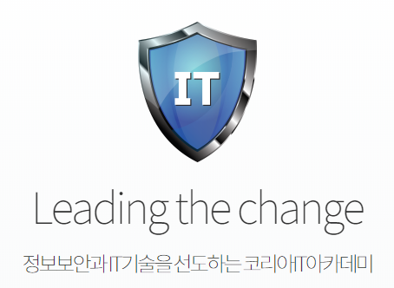
■ 수강료 납부 안내
1) 현금수납 - 학원 안내접수처에서 접수 및 결제(현금영수증 발행)
2) 온라인입금(계좌이체) 결제(현금영수증 발행)
기업은행 064-166274-04-024 (주)코리아아이티아카데미대전
3) 카드수납 - 학원 안내접수처에서 접수 및 결제 or 카드번호 결제(키인결제)
- 학원 홈페이지(모바일, PC) 결제 > 담당멘토 문의
* 카드사별 무이자 할부 혜택 상이함

